２０２５１０２１
Java コーディング規約 選択問題

問題1：クラス名の命名規則
【前提説明】
Javaではクラス名は「UpperCamelCase（アッパーキャメルケース）」で記述することが一般的です。
これは、可読性を高め、他の要素（メソッド・変数など）と明確に区別するためです。
複数の単語で構成される場合も、各単語の先頭を大文字にします。

【問題】
業務ロジックを実装する ユーザーサービスクラス を新規に作成します。適切なクラス名はどれですか？

A. user_service
B. userService
C. UserService
D. USERSERVICE

＜回答欄＞

問題2：変数名の命名ルール
【前提説明】
Javaでは、変数（ローカル変数、フィールド）は「lowerCamelCase」で記述するのが一般的です。
これは、クラス名と区別し、可読性を維持するための命名スタイルです。

【問題】
ユーザー数を格納する変数名として、最も適切なものはどれですか？

A. UserCount
B. user_count
C. userCount
D. USER_COUNT

＜回答欄＞

問題3：定数の命名規則
【前提説明】
public static final な定数には「UPPER_CASE（大文字＋アンダースコア区切り）」が推奨されます。
定数であることが一目でわかり、誤って変更されるリスクを減らせます。

【問題】
最大リトライ回数を示す定数の定義として適切な名前はどれですか？

A. maxRetryCount
B. MaxRetryCount
C. MAX_RETRY_COUNT
D. max_retry_count

＜回答欄＞

問題4：例外のキャッチ方法
【前提説明】
例外処理では、Throwable や Exception などの広範な例外をキャッチするのは非推奨です。
これは、予期しないエラーを隠してしまう危険性があるためです。
できるだけ具体的な例外クラスを明示してcatchすることが求められます。

【問題】
以下の例外処理方針のうち、望ましくないのはどれですか？

A. Exceptionではなく、特定の例外（例：IOException）をcatchする
B. 例外内容をログに出力する
C. 想定された例外のみcatchして、それ以外は伝播させる
D. 全ての例外をcatchし、何も処理しない

＜回答欄＞

問題5：メソッド名の命名規則
【前提説明】
メソッド名は「lowerCamelCase」で命名し、処理内容を動詞＋名詞の形で表現するのが望ましいです。
たとえば「ユーザーデータを保存する」メソッドであれば、saveUserData のように記述します。

【問題】
以下のうち、Javaのメソッド名として最も適切なのはどれですか？

A. SaveUserData
B. save_user_data
C. saveUserData
D. save-user-data

＜回答欄＞

問題6：例外クラスの命名規則
【前提説明】
業務独自の例外クラスを定義する場合は、必ずクラス名の末尾に 「Exception」 を付けます。
これは、Javaの標準的な例外命名規則であり、IDEや他の開発者が用途を瞬時に理解できる利点があります。

【問題】
「データが見つからない」ことを示す業務例外のクラス名として適切なのはどれですか？

A. DataNotFound
B. DataNotFoundError
C. DataNotFoundException
D. NotFound

＜回答欄＞

問題7：ログ出力に関する規約
【前提説明】
ログ出力は業務上の重要なトレース手段です。
例外が発生した場合はERRORレベルで記録することが推奨されます。
また、System.out/err の使用は非推奨で、ログフレームワーク（SLF4JやLog4jなど）を使います。

【問題】
以下のログ出力ポリシーのうち、正しいのはどれですか？

A. ログはSystem.out.printlnで出力する
B. 例外が発生した際はERRORレベルでログを出力する
C. ログは開発中のみ出力し、リリース時には全て削除する
D. debugログはprint文として出力し、コメントアウトで制御する

＜回答欄＞

問題8：メソッドの行数と保守性
【前提説明】
Javaのメソッドは長くなりすぎると、保守性や可読性が低下します。
一般的には、1メソッドあたり30行以内を目安に適切に分割することが望まれます。

【問題】
メソッドの保守性を考慮した設計として、適切な方針はどれですか？

A. 1つの業務ロジックを1メソッドに詰め込む
B. メソッドは10行以下に制限する
C. 必要に応じて分割し、1メソッド30行以内を目安とする
D. 行数制限は意味がないので設けない

＜回答欄＞

問題9：例外スローの原則
【前提説明】
Javaでは、「呼び出し側が対応できる可能性がある」例外はチェック例外として定義するのが原則です。
RuntimeException は「プログラミングミス（null参照など）」であり、基本的には使用を限定すべきです。

【問題】
例外の定義やスローに関して、適切な方針はどれですか？

A. すべての例外はRuntimeExceptionにする
B. 呼び出し側で処理すべき例外はチェック例外とする
C. IOExceptionなどをすべてRuntimeExceptionに変換する
D. 例外発生時にログを出力する必要はない

＜回答欄＞

問題10：パッケージ名の命名規則
【前提説明】
Javaではパッケージ名はすべて小文字で記述し、ドメイン名の逆順＋機能名で構成します。
（例：com.example.service）
これは、命名の衝突回避や、プロジェクトの構造を一目で把握しやすくするためです。

【問題】
以下のパッケージ名で、命名規則として適切なものはどれですか？

A. Com.Example.Service
B. com_example_service
C. com.example.service
D. com.example.Service

＜回答欄＞

問題11：インポート文の整理
【前提説明】
Javaでは使われていないインポート文を残しておくと、可読性が低下し、ビルド時の警告や無駄な依存が発生する可能性があります。
そのため、未使用のインポート文は削除するのが原則です。多くのIDE（IntelliJ, Eclipseなど）では自動で整理できます。

【問題】
未使用のインポート文がある場合、コーディング規約上の対応として最も適切なのはどれですか？

A. 保守のためにそのまま残す
B. 自動整理せず、手動で削除する
C. IDEの自動機能で削除または手動で確実に削除する
D. 使用していなくてもビルドできるので放置してよい

＜回答欄＞

問題12：boolean型の変数名
【前提説明】
boolean 型の変数名は、真偽を意味する表現（is、has、canなど）で始めることで、読み手が論理値であるとすぐに判断できるようにします。
例：isActive, hasPermission, canExecute

【問題】
以下のうち、boolean型の変数名として適切な命名はどれですか？

A. enableFlag
B. activeStatus
C. isActive
D. flg_active

＜回答欄＞

問題13：アクセス修飾子の原則
【前提説明】
Javaでは、「できるだけ狭いスコープでアクセスを制限する」のが基本です。
クラスメンバ（フィールドやメソッド）は、基本的に private とし、必要な場合のみ protected や public にします。

【問題】
クラスメンバのアクセス修飾子の設定において、適切な設計方針はどれですか？

A. どこからでも呼べるようにすべてpublicにする
B. 最初はすべてprotectedにして、後から必要に応じて変える
C. 基本はprivateとし、必要に応じてアクセス範囲を広げる
D. アクセス修飾子は特に指定せず、デフォルトに任せる

＜回答欄＞

問題14：if文の書き方
【前提説明】
if 文やループなどの制御構文において、処理が1行であっても波かっこ（ブレース {}）を省略しないことが推奨されます。
これは、将来的な修正でミスが発生するリスクを避け、可読性・保守性を高めるためです。

【問題】
以下のif文の記述例で、コーディング規約上最も安全かつ推奨される形式はどれですか？

A.
if (isActive)
doSomething();

B.
if (isActive) doSomething();

C.
if (isActive) {
doSomething();
}

D.
if (isActive)
doSomething(); else doAnotherThing();

＜回答欄＞

問題15：コメントの書き方
【前提説明】
コメントは、「なぜそのコードが必要なのか」を補足するために書くのが原則です。
「何をしているか」はコードを見れば分かるため、処理内容の単なる繰り返し説明は避けるべきです。

【問題】
以下のうち、コーディング規約として適切なコメントの書き方はどれですか？

A.
// ループを開始
for (int i = 0; i < list.size(); i++) {
// ループ本体
}

B.
// なぜnullチェックが必要なのかの理由を記述
if (obj == null) {
return;
}

C.
// 変数xに5を代入
int x = 5;

D.
// TODO: ここに処理を追加（詳細は未定）

＜回答欄＞

問題16：Javaクラス内のコーディング規約違反箇所を「番号」で明示した。
コーディング規約に沿って、下記コードを修正せよ。
コード修正はEclipseなどの開発エディタを使用してください。
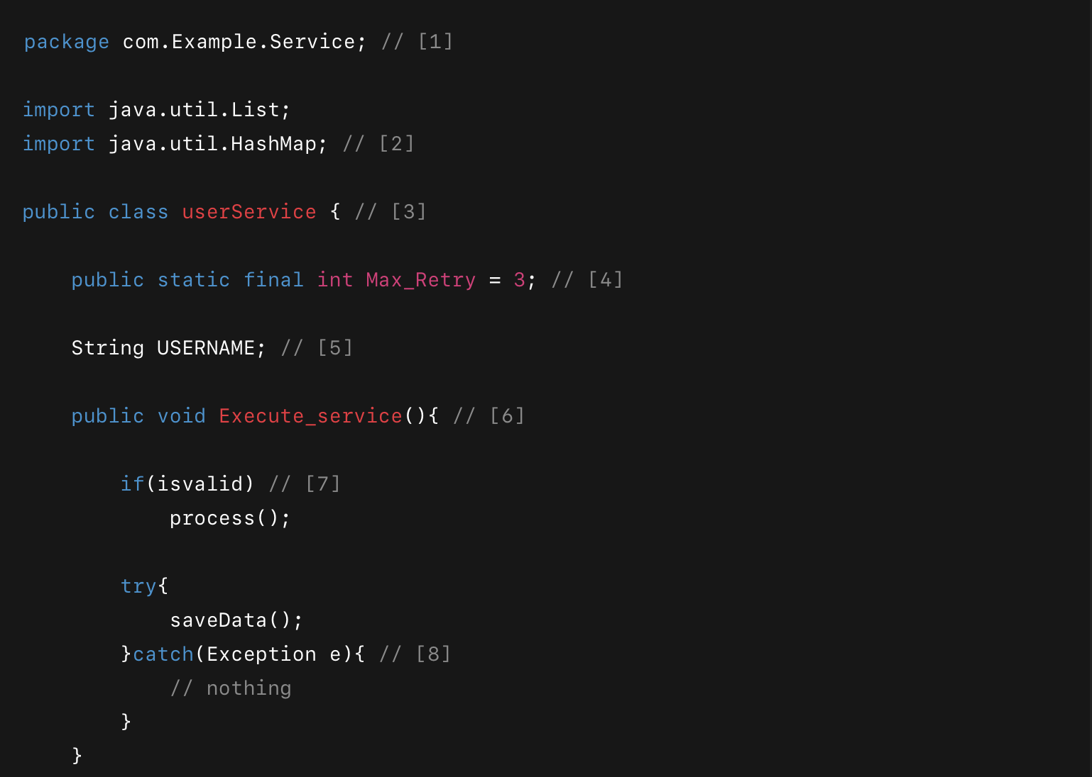
 | ＜Javaクラス＞
 | package com.Example.Service; // [1]

 | import java.util.List;
 | import java.util.HashMap; // [2]

 | public class userService { // [3]

 | public static final int Max_Retry = 3; // [4]

 | String USERNAME; // [5]

 | public void Execute_service(){ // [6]

 | if(isvalid) // [7]
 | process();

 | try{
 | saveData();
 | }catch(Exception e){ // [8]
 | // nothing
 | }
 | }

 | boolean isvalid = true; // [9]

 | public void saveData(){
 | System.out.println("Saving..."); // [10]
 | }
 | }

問題17：Javaクラス内のコーディング規約違反箇所を「番号」で明示した。
コーディング規約に沿って、下記コードを修正せよ。
コード修正はEclipseなどの開発エディタを使用してください。 | ＜Javaクラス＞
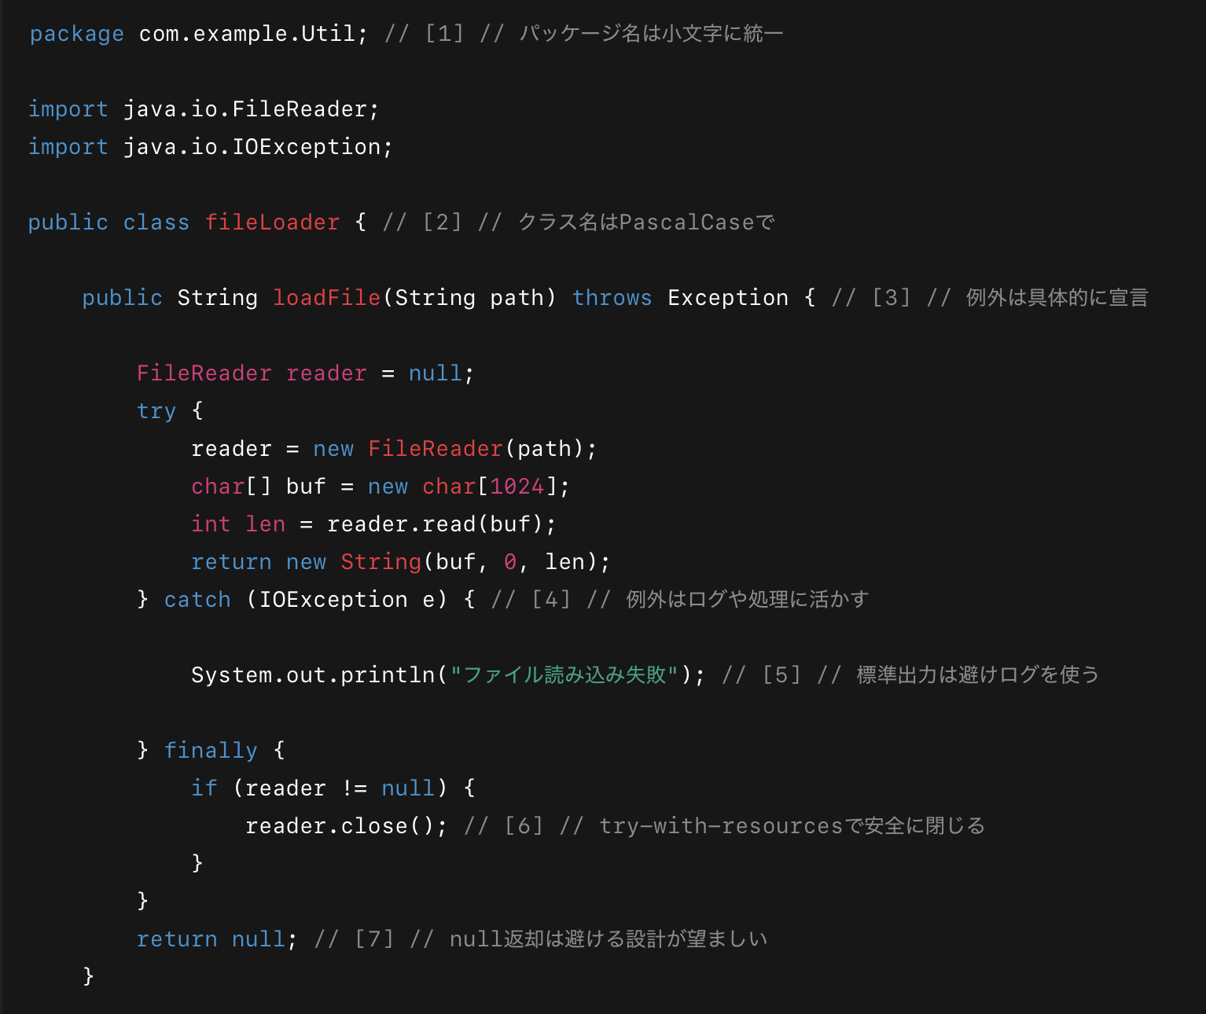
 | package com.example.Util; // [1] // パッケージ名は小文字に統一

 | import java.io.FileReader;
 | import java.io.IOException;

 | public class fileLoader { // [2] // クラス名はPascalCaseで

 | public String loadFile(String path) throws Exception { // [3] // 例外は具体的に宣言

 | FileReader reader = null;
 | try {
 | reader = new FileReader(path);
 | char[] buf = new char[1024];
 | int len = reader.read(buf);
 | return new String(buf, 0, len);
 | } catch (IOException e) { // [4] // 例外はログや処理に活かす

 | System.out.println("ファイル読み込み失敗"); // [5] // 標準出力は避けログを使う

 | } finally {
 | if (reader != null) {
 | reader.close(); // [6] // try-with-resourcesで安全に閉じる
 | }
 | }
 | return null; // [7] // null返却は避ける設計が望ましい
 | }

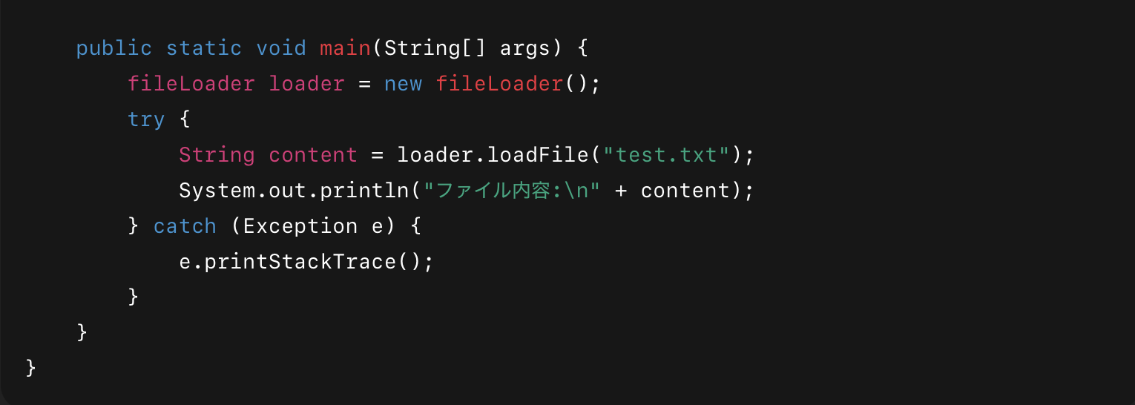
 | public static void main(String[] args) {
 | fileLoader loader = new fileLoader();
 | try {
 | String content = loader.loadFile("test.txt");
 | System.out.println("ファイル内容:\n" + content);
 | } catch (Exception e) {
 | e.printStackTrace();
 | }
 | }
 | }

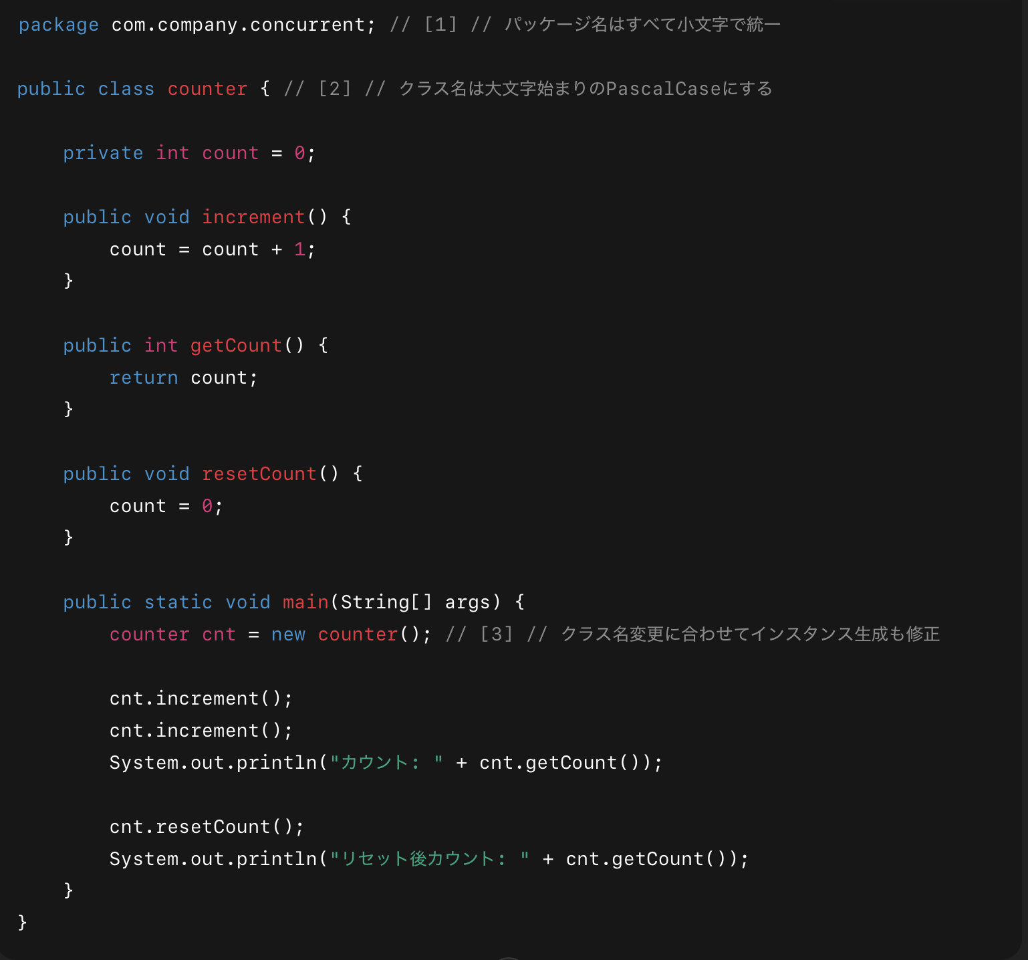
問題18：Javaクラス内のコーディング規約違反箇所を「番号」で明示した。
コーディング規約に沿って、下記コードを修正せよ。
コード修正はEclipseなどの開発エディタを使用してください。 | ＜Javaクラス＞
 | package com.company.concurrent; // [1] // パッケージ名はすべて小文字で統一

 | public class counter { // [2] // クラス名は大文字始まりのPascalCaseにする

 | private int count = 0;

 | public void increment() {
 | count = count + 1;
 | }

 | public int getCount() {
 | return count;
 | }

 | public void resetCount() {
 | count = 0;
 | }

 | public static void main(String[] args) {
 | counter cnt = new counter(); // [3] // クラス名変更に合わせてインスタンス生成も修正

 | cnt.increment();
 | cnt.increment();
 | System.out.println("カウント: " + cnt.getCount());

 | cnt.resetCount();
 | System.out.println("リセット後カウント: " + cnt.getCount());
 | }
 | }

